Цилиндрическая стенка
 | Расчет цилиндрического коэффициента теплопередачи отнесенного к наружней поверности теплопередачи

 |  |  |  | Диаметр в метрах
 | Внутренний диаметр цилиндра | 89 | мм | 0.089 | м
 | Теплоотдача на внутр. стенку цилиндра | 100 | Вт/(м2*К) |  |  | Наружный диаметр |  | 89.2 | мм
Слой 1 | Толщина | 0.1 | мм | 0.0892 | м
 | Теплопроводность | 1 | Вт/(м*К) |  |  | Коэффициент теплопередачи:
Слой 2 | Толщина | 0 | мм | 0.0892 | м | Линейный | 8.812 | Вт/(м*К) | (отнесенный к единицы длины цилиндра)
 | Теплопроводность | 1 | Вт/(м*К) |  |  | Наружный | 98.789 | Вт/(м2*К) | (отнесенный к единицы площади наружной поверхности цилиндра)
Слой 3 | Толщина | 0 | мм | 0.0892 | м
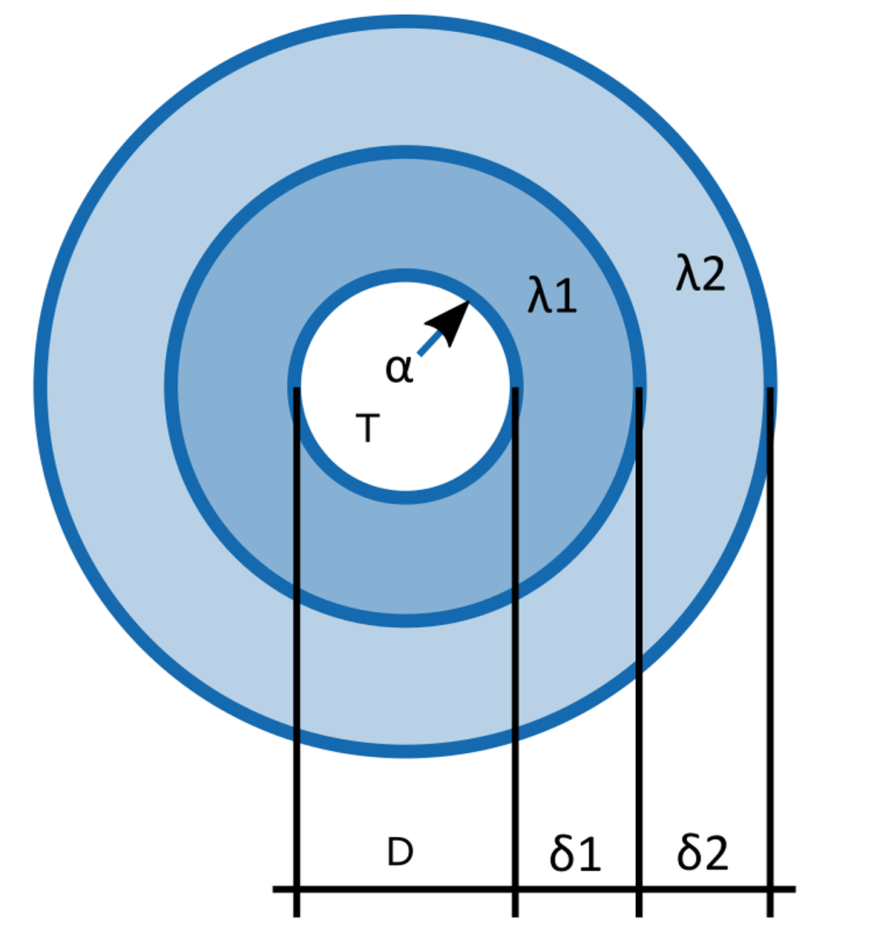
 | Теплопроводность | 1 | Вт/(м*К)
Слой 4 | Толщина | 0 | мм | 0.0892 | м
 | Теплопроводность | 1 | Вт/(м*К)
Слой 5 | Толщина | 0 | мм | 0.0892 | м
 | Теплопроводность | 1 | Вт/(м*К)
Слой 6 | Толщина | 0 | мм | 0.0892 | м
 | Теплопроводность | 1 | Вт/(м*К)
Слой 7 | Толщина | 0 | мм | 0.0892 | м
 | Теплопроводность | 1 | Вт/(м*К)
Слой 8 | Толщина | 0 | мм | 0.0892 | м
 | Теплопроводность | 1 | Вт/(м*К)
Слой 9 | Толщина | 0 | мм | 0.0892 | м
 | Теплопроводность | 1 | Вт/(м*К)
Слой 10 | Толщина | 0 | мм | 0.0892 | м
 | Теплопроводность | 1 | Вт/(м*К)

Примечание: Если слой отсутвует, то у него нужно задать нулевую толщину.

